身分證明文件

 | 請檢附圖檔，並注意內容須清晰，以便審核
李XX

300萬保險
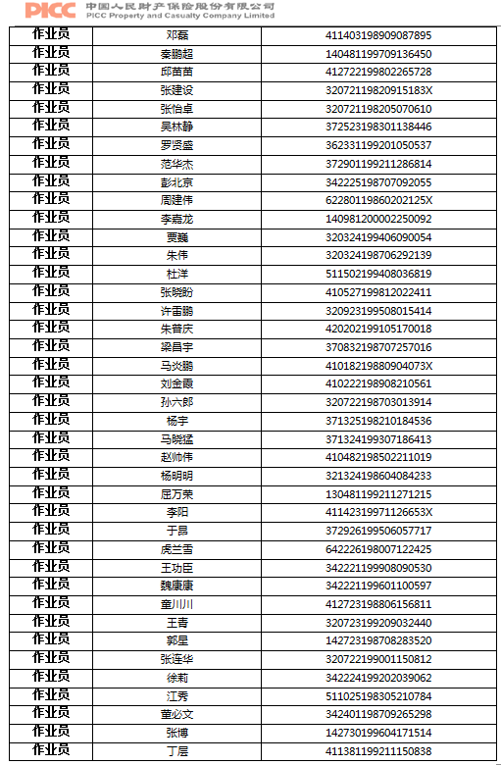
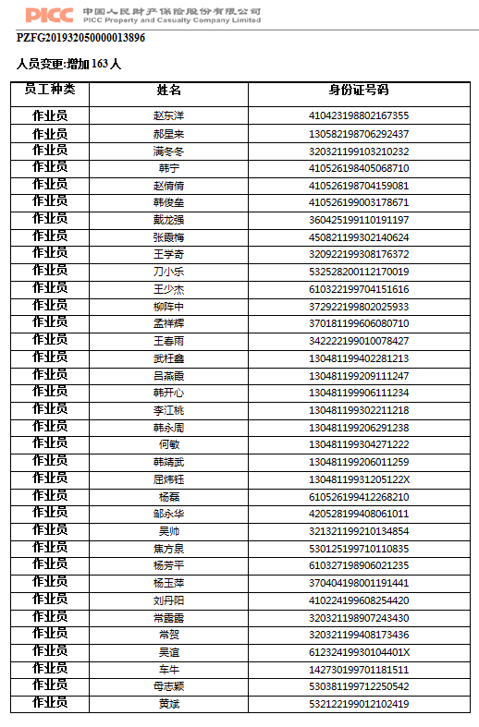
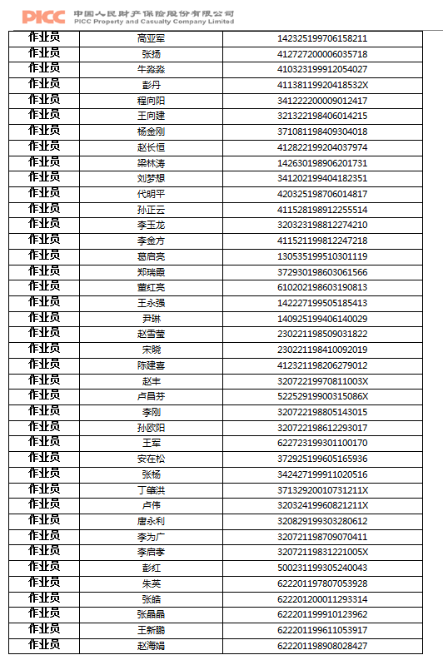
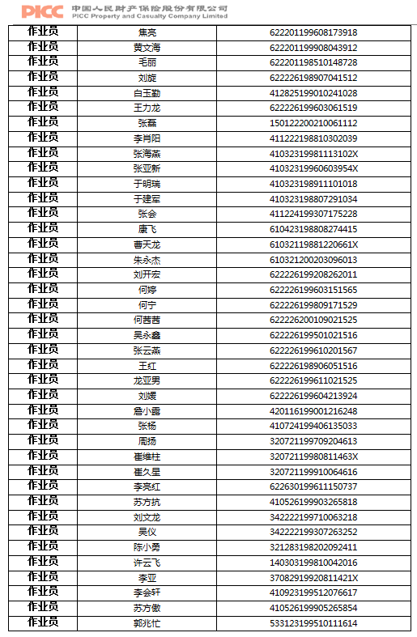
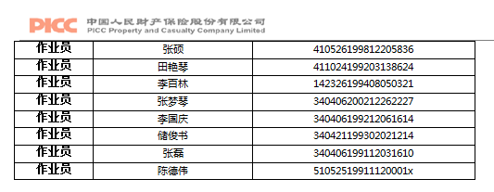
姓名 | 請檢附圖檔，並注意內容須清晰，以便審核
李XX | 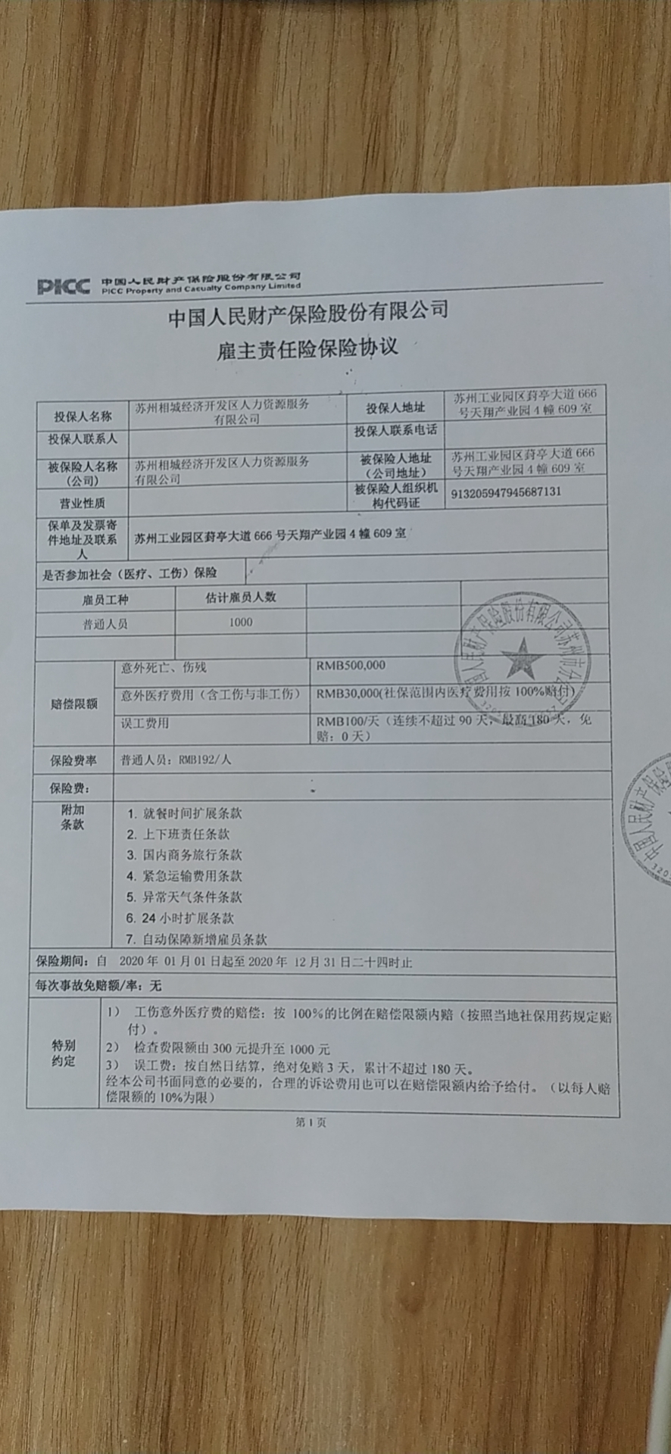 | 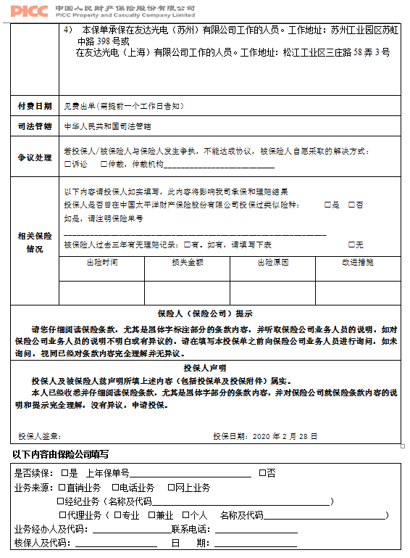

資料填寫注意事項
1. 報名合格訓練，受訓者資料須拆開填寫與上傳
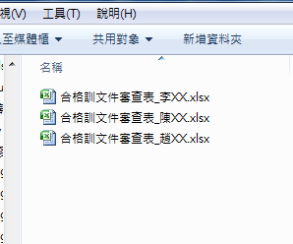

2. 檢附文件圖檔，內容須清晰可辨識內容，以便審閱

